Blad1
Vecka | Mätning 1 | Mätning 2 | Mätning 3 | minT | maxT | medelT |  |  | Mätning
1 | -5 | 2 | 3 | -5 | 3 | 0 |  |  | 0 | 1 | 2 | 3
2 | 2 | 6 | 5 | 2 | 6 | 4.3333333333 | Vecka | 0 | 0 | 0 | 0 | 0
3 | 8 | 7 | 8 | 7 | 8 | 7.6666666667 |  | 1 | 0 | -5 | 2 | 3
4 | 10 | 9 | 14 | 9 | 14 | 11 |  | 2 | 0 | 2 | 6 | 5
5 | 12 | 11 | 15 | 11 | 15 | 12.666666667 |  | 3 | 0 | 8 | 7 | 8
 |  |  |  | minTemp | maxTemp | medelTemp |  | 4 | 0 | 10 | 9 | 14
 |  |  |  | -5 | 15 | 7.1333333333 |  | 5 | 0 | 12 | 11 | 15
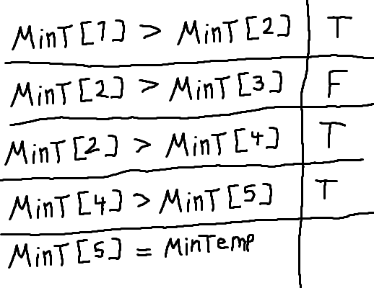
Index | minT | maxT | medelT | minTemp | maxTemp | medelTemp
0 | 0 | 0 | 0 | -5 | 15 | 7.1333333333
1 | -5 | 3 | 0
2 | 2 | 6 | 4.3333333333
3 | 7 | 8 | 7.6666666667
4 | 9 | 14 | 11
5 | 11 | 15 | 12.666666667

